Sheet1
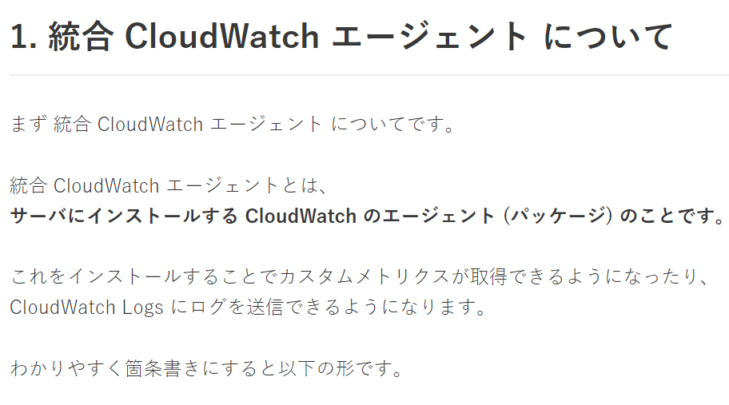
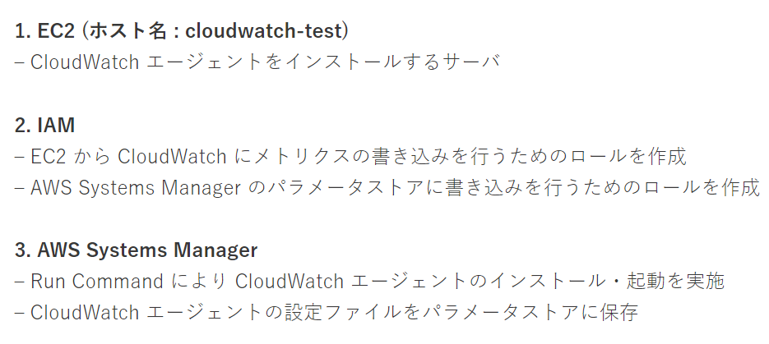
lambda
 | https://yizm.work/aws/aws_lambda_first/
sns
 | 会社のawsでは、とりあえずsns作成まではいける

 | 家のawsでは、
 |  | AmazonSNSFullAccess
 |  | ↓
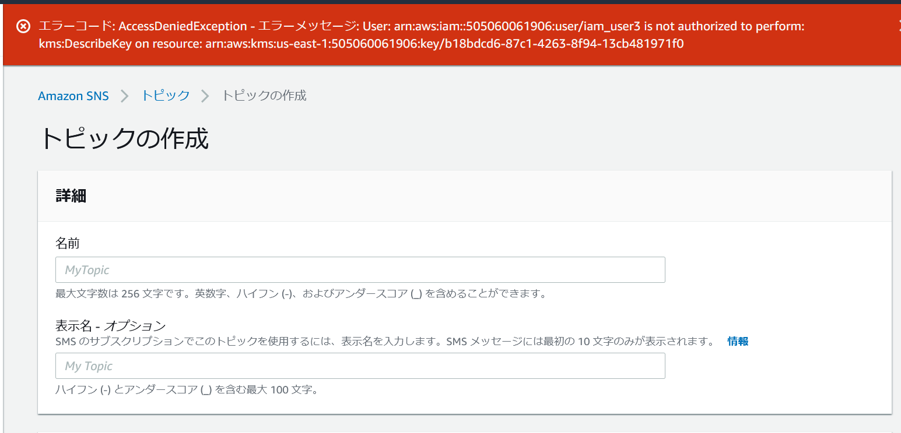

 |  | https://docs.aws.amazon.com/ja_jp/sns/latest/dg/sns-setting-up.html

lambda → sns
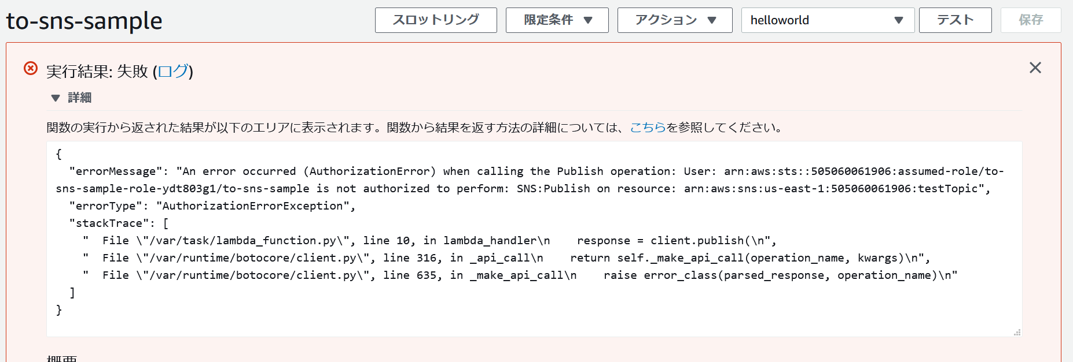

 | snsroleをアタッチしても意味なし
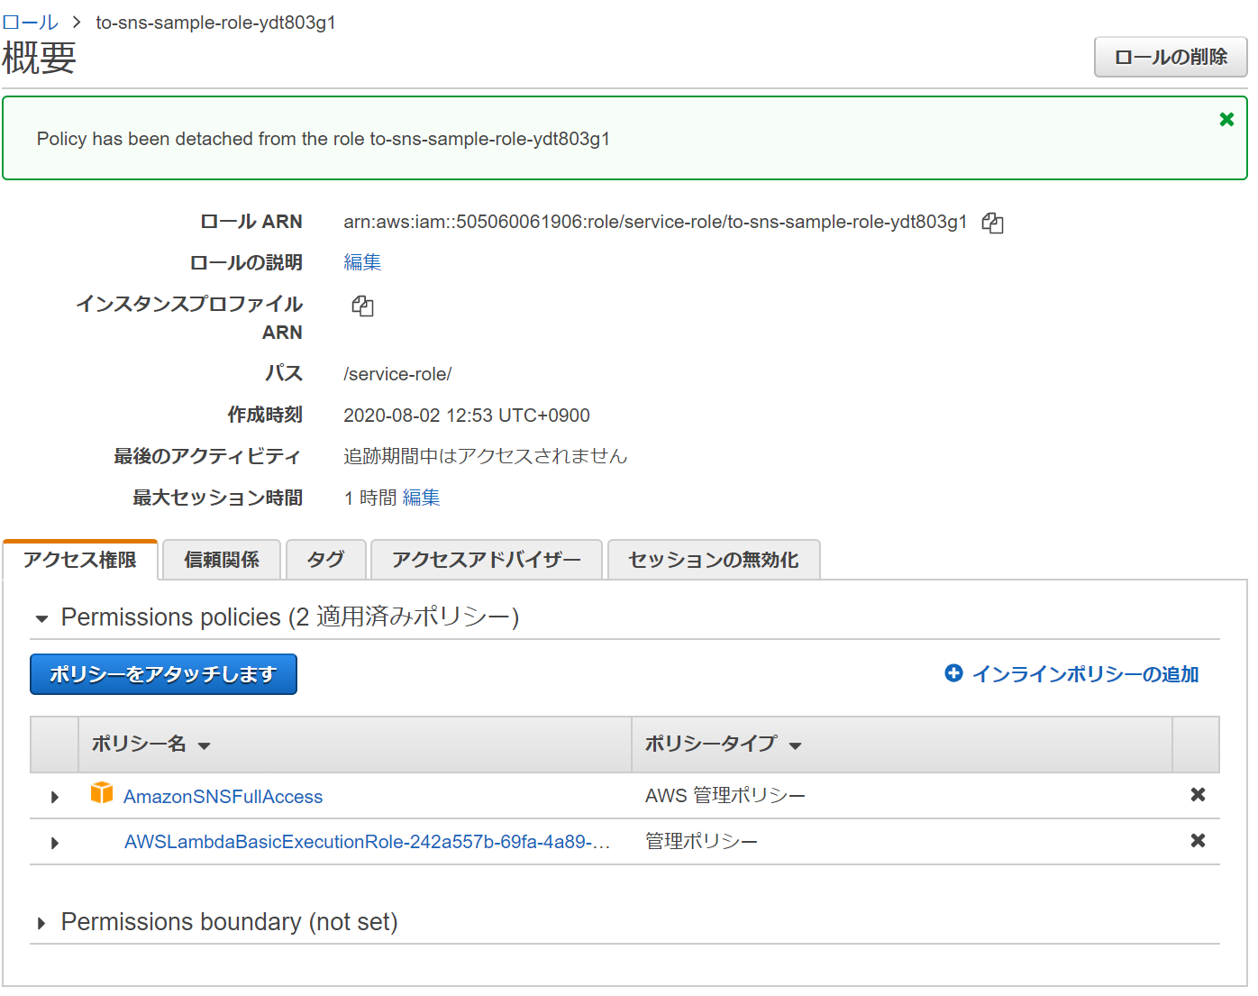

sns → lambda
 | サブスクリプションの作成自体は問題なし

 | 特に設定なし

windowsインスタンス リモートデスクトップ
 | Windows インスタンスへの接続
 | https://docs.aws.amazon.com/ja_jp/AWSEC2/latest/WindowsGuide/connecting_to_windows_instance.html
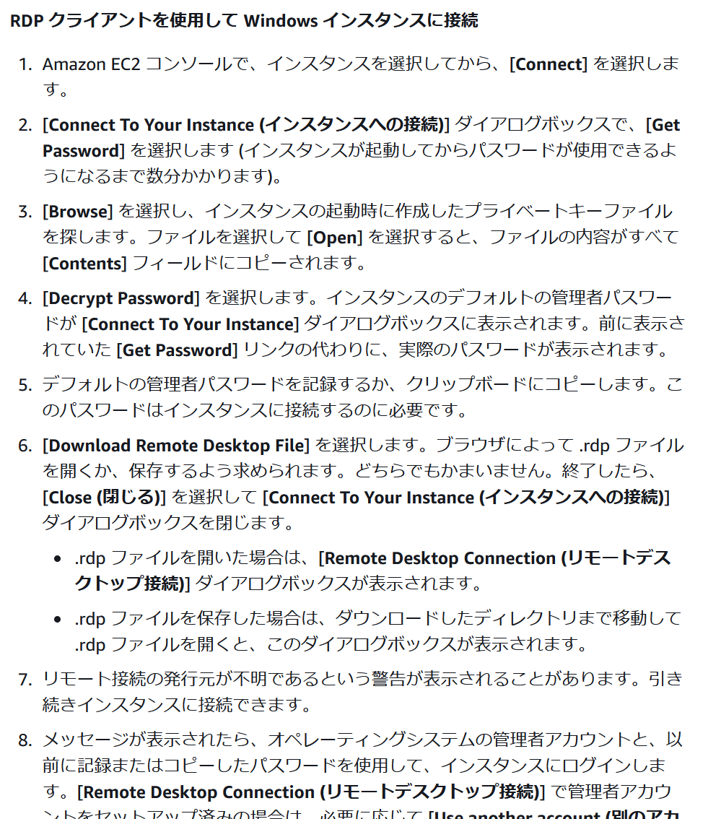

windows 監視
★ | CloudWatch Agentを使ってWindows Serverのメトリクスを監視してみた
 | https://dev.classmethod.jp/articles/cloudwatch-agent-windows-20181003/

 | windows内でブラウザを利用できるようにする
 | https://aws.amazon.com/jp/premiumsupport/knowledge-center/ec2-windows-file-download-ie/

 | Install and configure SSM Agent on EC2 instances for Windows Server
 | https://docs.aws.amazon.com/systems-manager/latest/userguide/sysman-install-win.html

 | ec2に、下記ロールをアタッチ
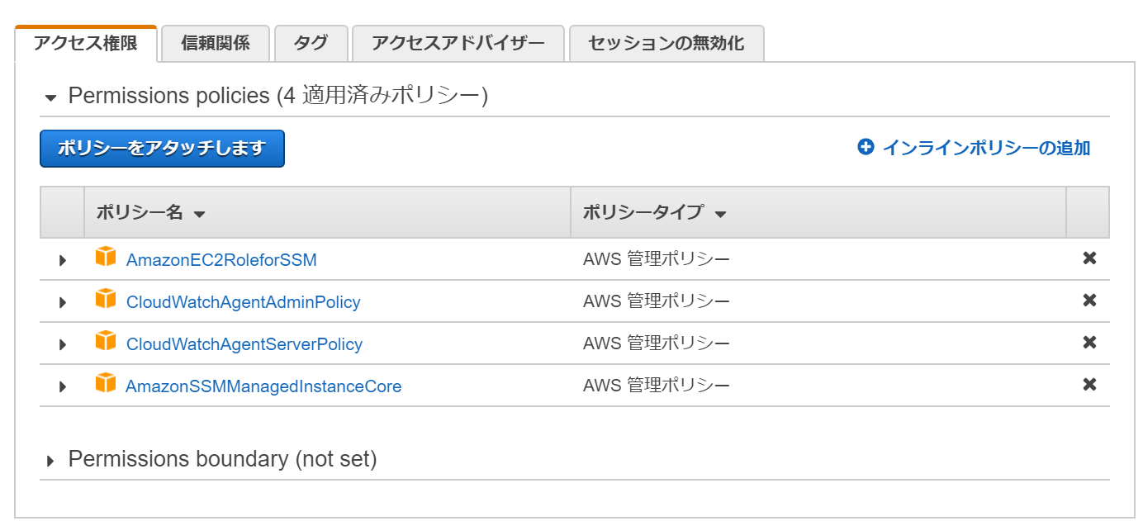
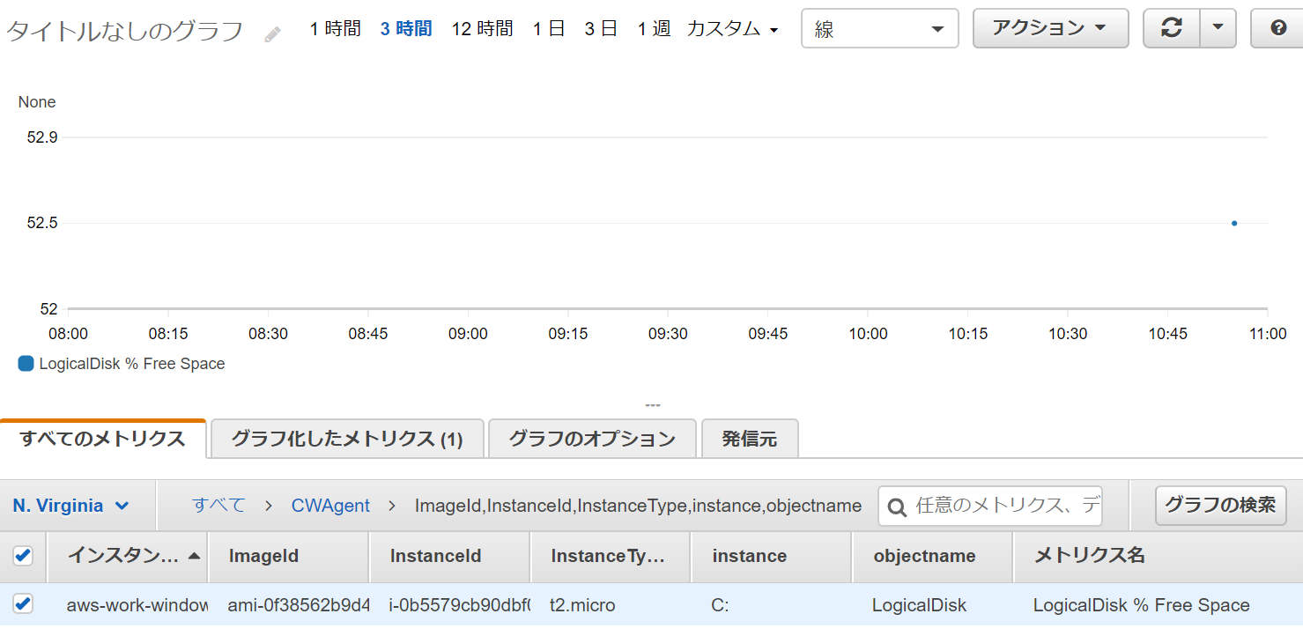

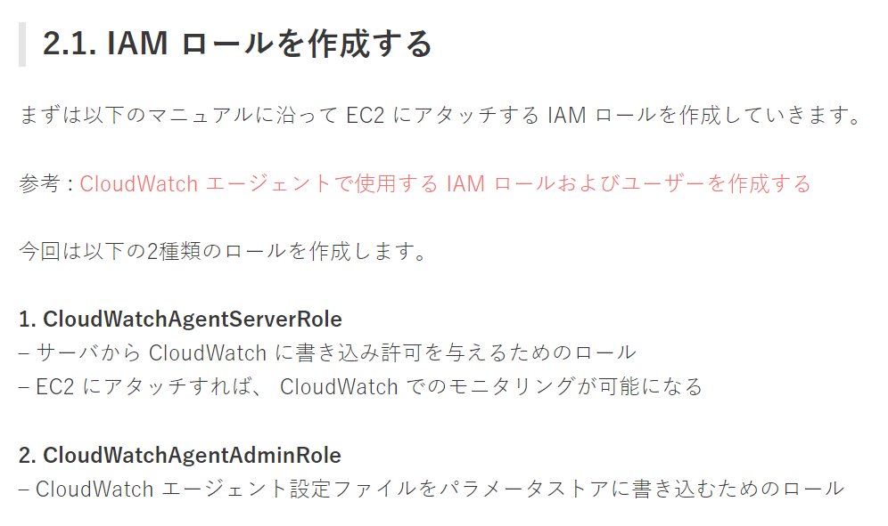

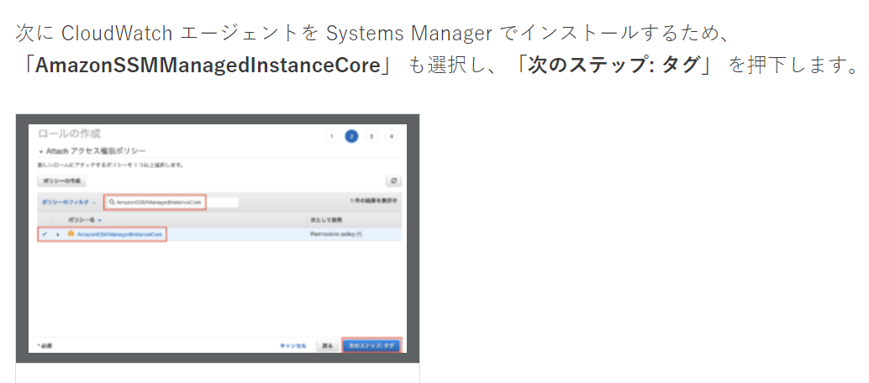

 |  |  | →つまり、どっちかのagentroleでいい

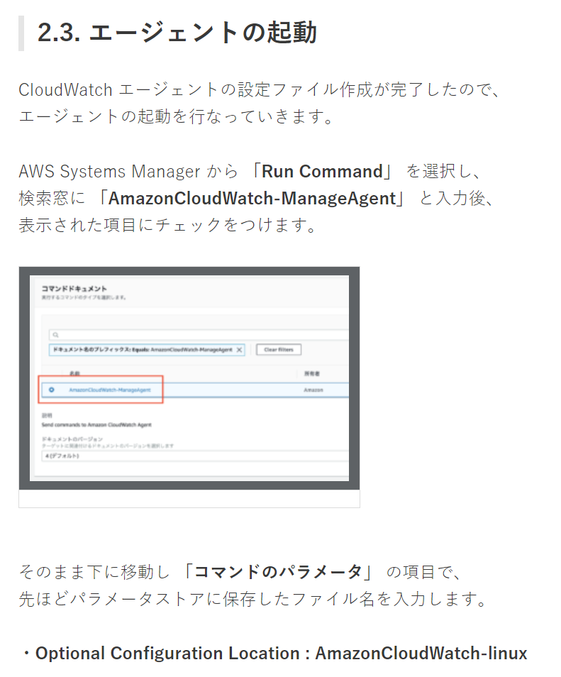

その他：理解
 | EC2 インスタンスが AWS Systems Manager のマネージドインスタンス一覧に表示されません
 | https://dev.classmethod.jp/articles/tsnote-support-ssm-001/

 | CloudWatch で EC2 のメモリ・ディスク使用率を監視する
 | https://engineers.weddingpark.co.jp/?p=2701

